RGB
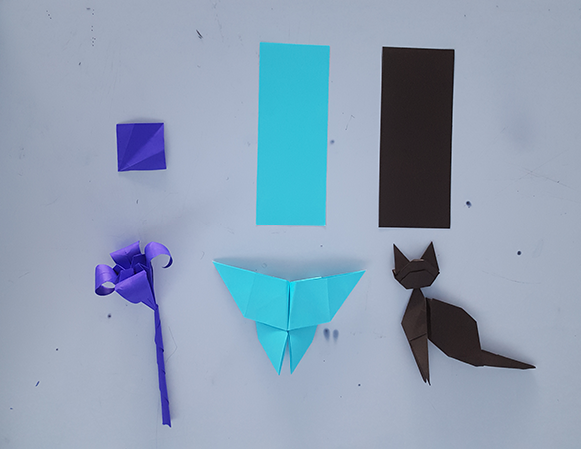
 | BGR | FLOR |  |  |  | BGR | FLOR | Transformado a HLS |  | BGR | FLOR | Transformado a CMYK |  |  | BGR | FLOR | Tranformado a HSV | BGR | FLOR | Transformado a CIE-Luv

 | R | G | B | Color |  | H | S(%) | L(%) | HeX | C | M | Y | K |  | H | S(%) | V(%) | L | U | V
1 | 49 | 39 | 163 |  |  | 245 | 76 | 40 | #3127A3 | 70 | 76 | 100 | 36 |  | 245 | 76.1 | 63.9 | 26.00544123 | -4.0562692609 | -80.307265312
2 | 48 | 41 | 158 |  |  | 244 | 74 | 39 | #30299E | 70 | 74 | 100 | 38 |  | 244 | 74.1 | 62 | 25.811482181 | -4.2904204421 | -77.200672947
3 | 72 | 58 | 184 |  |  | 247 | 68 | 47 | #483AB8 | 61 | 68 | 100 | 28 |  | 247 | 68.5 | 72.2 | 33.699126165 | -3.1604977377 | -90.059612128
4 | 58 | 51 | 168 |  |  | 244 | 82 | 43 | #2B21BA | 77 | 82 | 100 | 27 |  | 244 | 82.3 | 72.9 | 29.649256687 | -4.4018436609 | -81.954832479
5 | 149 | 120 | 230 |  |  | 256 | 48 | 69 | #9578E6 | 35 | 48 | 100 | 10 |  | 256 | 47.8 | 90.2 | 57.593664748 | 5.6116785445 | -86.14020719
6 | 153 | 126 | 234 |  |  | 255 | 46 | 71 | #997EEA | 35 | 46 | 100 | 8 |  | 255 | 46.2 | 91.8 | 59.557108984 | 5.0401255086 | -85.094205721
7 | 28 | 20 | 120 |  | ALTO | 245 | 83 | 27 | #1C1478 | 77 | 83 | 100 | 53 |  | 245 | 83.3 | 47.1 | 16.020042217 | -2.8799209435 | -53.509693222
8 | 68 | 59 | 179 |  |  | 244 | 67 | 47 | #443BB3 | 62 | 67 | 100 | 30 |  | 245 | 67 | 70.2 | 33.160423599 | -4.1092052894 | -86.850999545
9 | 47 | 39 | 163 |  |  | 244 | 76 | 40 | #2F27A3 | 71 | 76 | 100 | 36 |  | 244 | 76.1 | 63.9 | 25.861549333 | -4.4383187954 | -80.308842176
10 | 37 | 32 | 116 |  |  | 244 | 72 | 29 | #252074 | 68 | 72 | 100 | 55 |  | 244 | 72.4 | 45.5 | 18.745319493 | -2.81714827 | -52.196661789

 | 70.9 | 58.5 | 171.5
promedio | 71 | 58 | 171 |  |  | 247 | 66 | 45 | #473AAB |  |  |  |  |  | 247 | 66.1 | 67.1
 |  |  |  |  |  |  |  |  |  |  |  |  |  |  |  |  |  | 32.493567731 | -2.5540302129 | -81.643938149

 | BGR | Mariposa |  |  |  | BGR | Mariposa | Transformado a HLS |  | BGR | Mariposa | Tranformado a HSV |  | BGR | Mariposa | Trnasformado a Luv

 | R | G | B | Color |  | H | S(%) | L(%) | Hex ( #) | H | S | V |  | L | U | V
1 | 52 | 192 | 215 |  |  | 188 | 76 | 52 | 34C0D7 | 188 | 75.8 | 84.3 |  | 71.85198312 | -48.864314873 | -32.28496907
2 | 60 | 217 | 238 |  |  | 187 | 63 | 58 | 3CD9EE | 187 | 74.8 | 93.3 |  | 80 | -55 | -30
3 | 58 | 199 | 222 |  |  | 188 | 77 | 55 | 3AC7DE | 188 | 73.9 | 87.1 |  | 74 | -50 | -30
4 | 62 | 204 | 226 |  |  | 188 | 73 | 56 | 3ECCE2 | 188 | 72.6 | 88.6 |  | 62 | 204 | 226
5 | 67 | 200 | 223 |  |  | 189 | 70 | 57 | 43C8DF | 189 | 70 | 87.5 |  | 74 | -49 | -30
6 | 60 | 191 | 216 |  |  | 190 | 72 | 54 | 3CBFD8 | 190 | 72.2 | 84.7 |  | 71 | -47 | -31
7 | 61 | 196 | 218 |  |  | 188 | 72 | 55 | 3DC4DA | 188 | 72 | 85.5 |  | 73 | -49 | -29
8 | 19 | 189 | 215 |  |  | 188 | 91 | 46 | 13BDD7 | 188 | 91.2 | 84.3 |  | 70 | -50 | -33
9 | 3 | 96 | 143 |  |  | 200 | 98 | 29 | 03608F | 200 | 97.9 | 56.1 |  | 38 | -24 | -45
10 | 57 | 186 | 213 |  |  | 190 | 73 | 53 | 39BAD5 | 190 | 73.2 | 83.5 |  | 70 | -46 | -33
11 | 32 | 217 | 237 |  |  | 186 | 86 | 53 | 20D9ED | 186 | 86.5 | 92.9 |  | 79 | -57 | -29
12 | 111 | 231 | 239 |  |  | 184 | 54 | 69 | 6FE7EF | 184 | 53.6 | 93.7 |  | 85 | -50 | -17
13 | 20 | 182 | 212 |  |  | 189 | 91 | 45 | 14B6D4 | 189 | 90.6 | 83.1 |  | 68 | -48 | -36

 | 50.923076923 | 192.30769231 | 216.69230769
promedio | 51 | 192 | 217 |  |  | 51 | 192 | 217 | 33C0D9 | 189 | 76.5 | 85.1 |  | 68 | -48 | -36

 | BGR | Gato Siames

 | R | G | B |  |  | H | S | L | HEX | H | S | V |  | L | U | V
1 | 37 | 30 | 33 |  |  | 334 | 19 | 13 | #251E21 | 334 | 18.9 | 14.5 |  | 12.16 | 2.78 | 0
2 | 54 | 45 | 46 |  |  | 353 | 17 | 19 | 362D2E | 353 | 16.7 | 21.2 |  | 19 | 4 | 0
3 | 43 | 37 | 38 |  |  | 350 | 14 | 16 | 2B2526 | 350 | 14 | 16.9 |  | 15 | 2 | 0
4 | 97 | 86 | 91 |  |  | 333 | 11 | 36 | 61565B | 333 | 11.3 | 38 |  | 37 | 5 | -2
5 | 61 | 50 | 50 |  |  | 0 | 18 | 22 | 3D3232 | 0 | 18 | 23.9 |  | 21 | 5 | 1
6 | 46 | 39 | 42 |  |  | 334 | 15 | 17 | 2E272A | 334 | 15.2 | 18 |  | 16 | 3 | -1
7 | 40 | 35 | 36 |  |  | 348 | 12 | 15 | 282324 | 348 | 12.5 | 15.7 |  | 14 | 2 | 0
8 | 46 | 38 | 39 |  |  | 353 | 17 | 16 | 2E2627 | 353 | 17.4 | 18 |  | 16 | 3 | 0
9 | 66 | 55 | 55 |  |  | 0 | 17 | 24 | 423737 | 0 | 16.7 | 25.9 |  | 24 | 5 | 1
10 | 104 | 89 | 89 |  |  | 0 | 14 | 38 | 685959 | 0 | 14.4 | 40.8 |  | 39 | 8 | 1

 | 59.4 | 50.4 | 51.9
Promedio | 59 | 50 | 52 |  |  | 347 | 15 | 21 | 3B3234 | 347 | 15.3 | 23.1 |  | 21 | 4 | 0

HLS
 | HLS | FLOR |  |  | HLS | FLOR | Transformado a Luv | HLS | Flor | Transformado a HSL | HTML | HLS | Flor | Transformado a HSV
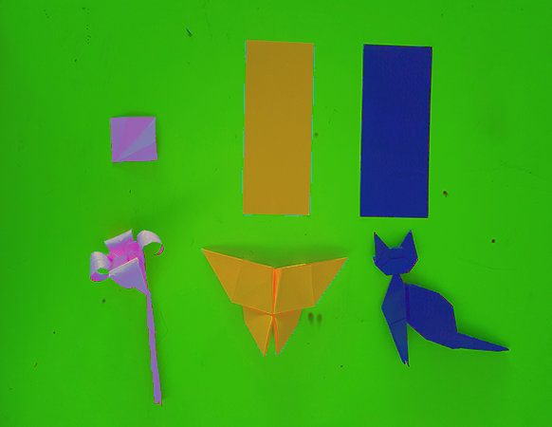
 | R | G | B | Color | L | U | V | H | S | L | Hex | H | S | V
1 | 221 | 84 | 177 |  | 56 | 75 | -43 | 319 | 62 | 60 | DD54B1 | 319 | 62 | 86.7
2 | 140 | 106 | 178 |  | 50 | 12 | -53 | 268 | 40 | 56 | 8C6AB2 | 268 | 40.4 | 69.8
3 | 182 | 88 | 178 |  | 51 | 45 | -53 | 303 | 52 | 53 | B658B2 | 303 | 51.6 | 71.4
4 | 127 | 126 | 177 |  | 54 | -2 | -42 | 241 | 29 | 59 | 7F7EB1 | 241 | 28.8 | 69.4
5 | 139 | 108 | 178 |  | 51 | 10 | -52 | 267 | 39 | 56 | 8B6CB2 | 267 | 39.3 | 69.8
6 | 140 | 124 | 176 |  | 55 | 4 | -40 | 258 | 30 | 59 | 8C7CB0 | 258 | 29.5 | 69
7 | 233 | 187 | 173 |  | 79 | 30 | 16 | 14 | 26 | 80 | E9BBAD | 14 | 25.8 | 91.4
8 | 179 | 68 | 178 |  | 48 | 49 | -62 | 301 | 62 | 48 | B344B2 | 301 | 62 | 70.2
9 | 255 | 57 | 179 |  | 59 | 109 | -42 | 323 | 78 | 61 | FF39B3 | 323 | 77.6 | 100
10 | 151 | 71 | 178 |  | 44 | 30 | -69 | 285 | 60 | 49 | 9747B2 | 285 | 60.1 | 69.8

 | 176.7 | 101.9 | 177.2
Promedio | 177 | 102 | 177 |  | 54 | 36 | -47 | 300 | 42 | 55 | B166B1 | 300 | 42.4 | 69.4

 | HLS | Mariposa |  |  | HLS | Mariposa | Transformado a Luv | HLS | Mariposa | Transformado a HSL | HTML | HLS | Mariposa | Transformado a HSV

 | R | G | B | Color | L | U | V | H | S | L | Hex | H | S | V
1 | 166 | 132 | 25 |  | 56 | 28 | 56 | 46 | 85 | 37 | A68419 | 46 | 84.9 | 65.1
2 | 185 | 123 | 26 |  | 56 | 51 | 53 | 37 | 86 | 41 | B97B1A | 37 | 85.9 | 72.5
3 | 190 | 153 | 26 |  | 64 | 31 | 65 | 46 | 86 | 42 | BE991A | 46 | 86.3 | 74.5
4 | 242 | 175 | 27 |  | 75 | 55 | 75 | 41 | 89 | 53 | F2AF1B | 41 | 88.8 | 94.9
5 | 249 | 82 | 22 |  | 58 | 136 | 45 | 16 | 91 | 53 | F95216 | 16 | 91.2 | 97.6
6 | 242 | 175 | 27 |  | 75 | 55 | 75 | 41 | 89 | 53 | F2AF1B | 41 | 88.8 | 94.9
7 | 185 | 142 | 26 |  | 61 | 36 | 60 | 44 | 86 | 41 | B98E1A | 44 | 85.9 | 72.5
8 | 161 | 131 | 24 |  | 55 | 25 | 56 | 47 | 85 | 36 | A18318 | 47 | 85.1 | 63.1

 | 202.5 | 139.125 | 25.375
Promedio | 202 | 139 | 25 |  | 62 | 52 | 60 | 39 | 88 | 45 | CA8B19 | 39 | 87.6 | 79.2

 | HLS | GATO SIAMES |  |  | HLS | GATO! | Transformado a Luv | HLS | GATO! | Transformado a HSL | HTML | HLS | MIAU! | Transformado a HSV

 | R | G | B | Color | L | U | V | H | L | S | Hex | H | S | V
1 | 27 | 38 | 124 |  | 20 | -5 | -56 | 233 | 78 | 30 | 1B267C | 233 | 78.2 | 48.6
2 | 23 | 55 | 120 |  | 24 | -10 | -50 | 220 | 81 | 28 | 173778 | 220 | 80.8 | 47.1
3 | 25 | 30 | 125 |  | 18 | -4 | -57 | 237 | 80 | 29 | 191E7D | 237 | 80 | 49
4 | 34 | 38 | 129 |  | 21 | -5 | -59 | 237 | 74 | 32 | 222681 | 237 | 73.6 | 50.6
5 | 31 | 38 | 130 |  | 21 | -5 | -60 | 236 | 76 | 32 | 1F2682 | 236 | 76.2 | 51

 | 28 | 39.8 | 125.6
Promedio | 28 | 40 | 126 |  | 21 | -6 | -57 | 233 | 78 | 30 | 1C287E | 233 | 77.8 | 49.4

LUV
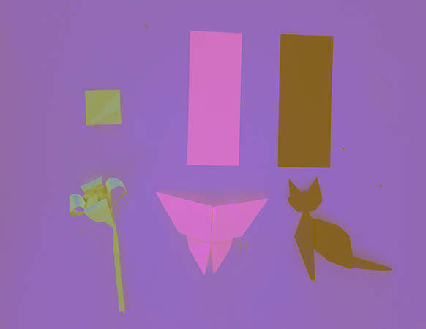
 | LUV | FLOR |  |  |  |  | LUV |  | HEX |  | HSL |  |  | HSV

 | R | G | B | Color |  | L | U | V | Hex | H | S | L | H | S | V
1 | 151 | 158 | 91 |  |  | 63 | -1 | 44 | 979E5B | 66 | 42 | 49 | 66 | 42.4 | 62
2 | 151 | 167 | 122 |  | bajo | 66 | -7 | 31 | 97A77A | 81 | 27 | 57 | 81 | 26.9 | 65.5
3 | 150 | 163 | 114 |  |  | 64 | -5 | 33 | 96A372 | 76 | 30 | 54 | 76 | 30.1 | 63.9
4 | 136 | 160 | 150 |  |  | 63 | -12 | 5 | 88A096 | 155 | 15 | 58 | 155 | 15 | 62.7
5 | 138 | 104 | 9 |  |  | 46 | 28 | 46 | 8A6809 | 44 | 93 | 29 | 44 | 93.5 | 54.1
6 | 145 | 138 | 65 |  |  | 56 | 8 | 46 | 918A41 | 55 | 55 | 41 | 55 | 55.2 | 56.9
7 | 154 | 180 | 114 |  |  | 69 | -12 | 43 | 9AB472 | 84 | 37 | 58 | 84 | 36.7 | 70.6

 | 146.42857143 | 152.85714286 | 95
promedio | 146 | 153 | 95 |  | Alto | 61 | -1 | 39 | 92995F | 67 | 38 | 49 | 67 | 37.9 | 60

 | LUV | Mariposa

 | R | G | B | Color |  | L | U | V | Hex | H | S | L | H | S | V
1 | 209 | 113 | 94 |  |  | 58 | 71 | 26 | D1715E | 10 | 55 | 59 | 10 | 55 | 82
2 | 225 | 112 | 221 |  |  | 64 | 54 | -65 | E1715E | 9 | 58 | 63 | 9 | 58.2 | 88.2
3 | 212 | 111 | 205 |  |  | 61 | 49 | -56 | D46FCD | 304 | 48 | 63 | 304 | 47.6 | 83.1
4 | 202 | 116 | 175 |  |  | 60 | 47 | -31 | CA74AF | 319 | 43 | 62 | 319 | 42.6 | 79.2
5 | 210 | 111 | 203 |  |  | 61 | 48 | -55 | D26FCB | 304 | 47 | 63 | 304 | 47.1 | 82.4

 | 211.6 | 112.6 | 179.6
Promedio | 212 | 113 | 180 |  |  | 60 | 55 | -35 | D471B4 | 319 | 47 | 64 | 319 | 46.7 | 83.1

 | LUV | MICHI

 | R | G | B | color |  | L | U | V | Hex | H | S | L | H | S | V
1 | 133 | 97 | 32 |  |  | 43 | 28 | 39 | 856120 | 39 | 76 | 32 | 39 | 75.9 | 52.2
2 | 144 | 103 | 101 |  |  | 47 | 26 | 7 | 906765 | 3 | 30 | 48 | 3 | 29.9 | 56.5
3 | 127 | 95 | 57 |  |  | 42 | 23 | 27 | 7F5F39 | 33 | 55 | 36 | 33 | 55.1 | 49.8

 | 134.66666667 | 98.333333333 | 63.333333333
Promedio | 135 | 98 | 63 |  |  | 44 | 27 | 27 | 87623F | 29 | 53 | 39 | 29 | 53.3 | 52.9

